상품제안서
하드커버 리갈메모지(전면커버형) | 상품코드: F26352

 |  |  |  |  |  |  | 02-412-0044 | www.easy1.co.kr
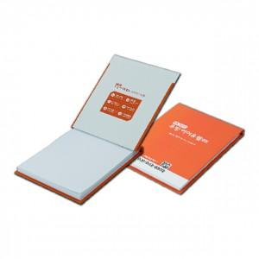

【상세/제작정보】 | 하드커버-칼라인쇄 내지-먹1도 줄지기본 (먹1도 인쇄 100원/ 칼라인쇄 200원) ★로고인쇄,칼라인쇄 별도★

【인쇄/포장옵션】 | 풀칼라 / OPP(비닐)

【공급단가】 | 수량 | 500~ | 1,000~ | 3,000~ | 5,000~ | 10,000~
*VAT별도 | 단가 | 2,750원 | 2,700원 | 2,640원 | 2,570원 | 2,530원

【상품 URL】 | https://dev.easy1.co.kr:443/src/goods_detail.php?gdno=26352

